Painel Geral
 | Posicionamento e Gráficos em Relação à: |  |  |  | Legenda (em relação à Mediana):
 |  |  |  |  | ▇ | <=80% | Muito Defasado
 | Mediana |  |  |  | ▇ | 80% - 90% | Defasado
 |  |  |  |  | ▇ | 90% - 100% | Na Média
 |  |  |  |  | ▇ | 100% - 110% | Na Média
 |  |  |  |  | ▇ | 110% - 120% | Muito Competitivo
 |  |  |  |  | ▇ | >120% | Agressivo

 | Pesquisa

 |  |  | 51

 |  |  | cargos com amostra

 |  |  | 37.25%

 |  |  | dos cargos abaixo da Mediana

 | Posição | Percentual | Qtde de Cargos
 | Muito Defasado | 23.53% | 12
 | Defasado | 13.73% | 7
 | Na Média | 29.41% | 15
 | Muito Competitivo | 11.76% | 6
 | Agressivo | 21.57% | 11
 | Total Geral | 100.00% | 51

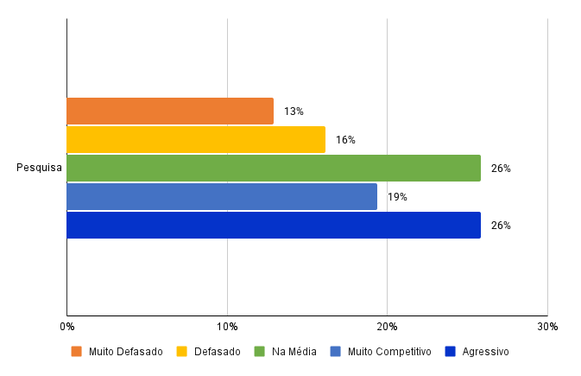
 | ANÁLISE DE SALÁRIOS
 | NÍVEIS ORGANIZACIONAIS

 | Operacional

 | Posição | Pesquisa
 | Muito Defasado | 12.90%
 | Defasado | 16.13%
 | Na Média | 25.81%
 | Muito Competitivo | 19.35%
 | Agressivo | 25.81%
 | Nº de Cargos Total | 31

 |  |  |  |  |  | 45.16% | dos cargos acima da Mediana

 | 5 Maiores Salários acima da Mediana

 | Classificado pelo C-01 |  |  | Pesquisa
 | Cargos Empresa | Cargos Pesquisa | Média empresa | Mediana | Posição
54 | TECNOLOGO EM CONSTRUÇÃO DE EDIFICIOS | Técnico em Edificações | R$ 8,585.00 | R$ 4,031.66 | 212.94%
33 | DIRETOR | CEO | R$ 55,769.23 | R$ 29,147.75 | 191.33%
44 | GERENTE DE EDIFICAÇÕES | Gerente de Engenharia | R$ 30,106.06 | R$ 19,054.35 | 158.00%
50 | GERENTE DE URBANISMO | Gerente de Urbanismo | R$ 28,030.30 | R$ 20,040.08 | 139.87%
34 | ENCARREGADO DE OBRAS | Mestre de Obras | R$ 10,000.50 | R$ 7,478.73 | 133.72%

 | 5 Menores Salários abaixo da Mediana

 | Classificado pelo C-01 |  |  | Pesquisa
 | Cargos Empresa | Cargos Pesquisa | Média empresa | Mediana | Posição
45 | GERENTE DE HOUSE | Gerente Comercial | R$ 3,882.58 | R$ 12,107.57 | 32.07%
49 | GERENTE DE PARCERIAS EXTERNAS | Gerente de Relacionamento | R$ 3,787.88 | R$ 10,996.97 | 34.44%
48 | GERENTE DE PARCERIAS | Gerente de Relacionamento | R$ 4,049.24 | R$ 10,996.97 | 36.82%
36 | ENGENHEIRO JUNIOR DE URBANISMO | Engenheiro de Urbanismo | R$ 5,630.87 | R$ 15,118.50 | 37.24%
26 | CONTROLLER TÉCNICO | Analista de Controladoria Especialista | R$ 9,243.50 | R$ 13,758.75 | 67.18%

Painel Áreas
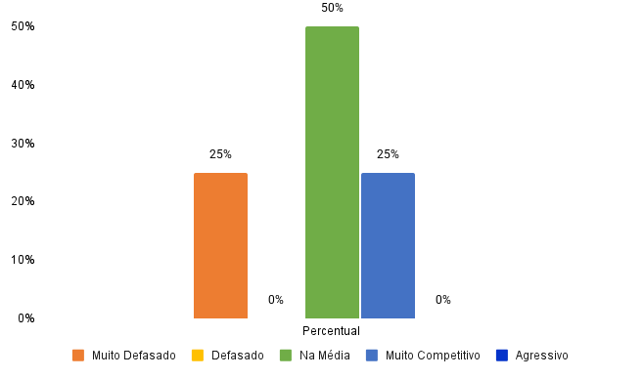
 |  |  |  | Pesquisa |  |  |  |  |  |  | Administrativo, Recepção, Suprimentos, Tecnologia da Informação | 1
 |  |  |  |  |  |  |  |  |  |  | Comercial | 2
 | Posicionamento e Gráficos em Relação à: |  |  |  |  |  |  |  |  |  | Controladoria | 3
 |  |  |  | 4 |  |  |  |  |  |  | DHO | 4
 | Mediana |  |  |  |  |  |  |  |  |  | Edificação | 5
 |  |  |  | cargos com amostra |  |  |  |  |  |  | Financeiro | 6
 | (Para alterar o dado de comparação use a aba Painel Geral) |  |  |  |  |  |  |  |  |  | Incorporação, Inovação, Legalização | 7
 |  |  |  |  |  |  |  |  |  |  | Marketing | 8
 | ANÁLISE DE |  |  |  |  |  |  |  |  |  | Novos Negócios, Pós Vendas | 9
 | COMPARATIVOS SALARIAIS |  |  |  |  |  |  |  |  |  | Urbanismo | 10
 | POR ÁREAS |  |  | 75%

 | Incorporação, Inovação, Legalização |  |  | dos cargos abaixo da Mediana

 | 7

2 |  | Pesquisa |  |  |  |  | Posição | Percentual
 | Posição | Percentual | Qtd Cargos |  |  |  | Muito Defasado | 25%
 | Muito Defasado | 25% | 1 |  |  |  | Defasado | 0%
 | Defasado | 0% | 0 |  |  |  | Na Média | 50%
 | Na Média | 50% | 2 |  |  |  | Muito Competitivo | 25%
 | Muito Competitivo | 25% | 1 |  |  |  | Agressivo | 0%
2 | Agressivo | 0% | 0 |  |  |  | Total Geral | 100.00%
 | Total Geral | 100% | 4

 |  |  |  | Pesquisa
 | Cargos Empresa | Cargos Pesquisa | Média Empresa | Mediana | Posição
4 | ANALISTA DE INOVAÇÃO | Analista de Inovação | R$ 7,299.27 | R$ 6,872.05 | 106.22% | Na Média
12 | ASSISTENTE ADM DE LEGALIZAÇÃO III | Assistente de Legalização | R$ 3,652.00 | R$ 3,092.92 | 118.08% | Muito Competitivo
28 | COORDENADOR DE LEGAIZAÇÃO ll | Coordenador de Legalização | R$ 8,647.00 | R$ 8,872.04 | 97.46% | Na Média
47 | GERENTE DE INCORPORAÇÃO | Gerente de Incorporação | R$ 14,045.45 | R$ 18,908.46 | 74.28% | Muito Defasado

 | Posicionamento por Quantidade de Colaboradores por Cargo

 | Cód Cargo | Cargo Empresa |  |  | Muito Defasado | Defasado | Na Média | Competitivo | Muito Competitivo | Agressivo
 | 4 | ANALISTA DE INOVAÇÃO |  | ANALISTA DE INOVAÇÃO | 0 | 0 | 1 | 0 | 0 | 0
 | 12 | ASSISTENTE ADM DE LEGALIZAÇÃO III |  | ASSISTENTE ADM DE LEGALIZAÇÃO III | 0 | 0 | 0 | 0 | 1 | 0
 | 28 | COORDENADOR DE LEGAIZAÇÃO ll |  | COORDENADOR DE LEGAIZAÇÃO ll | 0 | 0 | 1 | 0 | 0 | 0
 | 47 | GERENTE DE INCORPORAÇÃO |  | GERENTE DE INCORPORAÇÃO | 1 | 0 | 0 | 0 | 0 | 0

 | Abaixo da Mediana | Pesquisa
 | Setor | Pesquisa
1 | Administrativo, Recepção, Suprimentos, Tecnologia da Informação | 66.67% |  |  | DHO | 100.00%
2 | Comercial | 80.00% |  |  | Comercial | 80.00%
3 | Controladoria | 66.67% |  |  | Incorporação, Inovação, Legalização | 75.00%
4 | DHO | 100.00% |  |  | Administrativo, Recepção, Suprimentos, Tecnologia da Informação | 66.67%
5 | Edificação | 55.56% |  |  | Controladoria | 66.67%
6 | Financeiro | 66.67% |  |  | Financeiro | 66.67%
7 | Incorporação, Inovação, Legalização | 75.00% |  |  | Urbanismo | 66.67%
8 | Marketing | 50.00% |  |  | Edificação | 55.56%
9 | Novos Negócios, Pós Vendas | 50.00% |  |  | Marketing | 50.00%
10 | Urbanismo | 66.67% |  |  | Novos Negócios, Pós Vendas | 50.00%

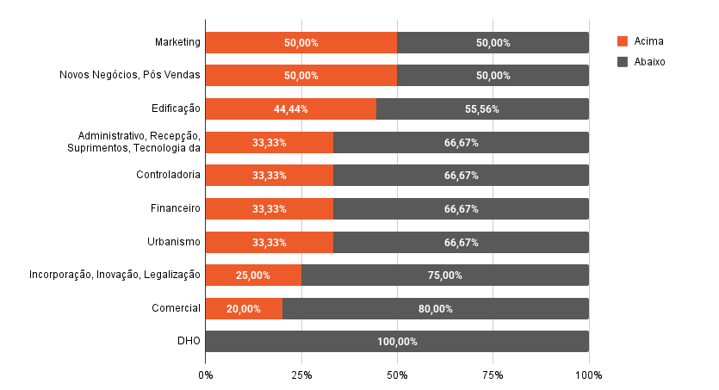

 | Acima da Mediana | Pesquisa
 | Setor | Pesquisa |  |  | Áreas | Acima | Abaixo
1 | Administrativo, Recepção, Suprimentos, Tecnologia da Informação | 33.33% |  |  | Marketing | 50.00% | 50.00%
2 | Comercial | 20.00% |  |  | Novos Negócios, Pós Vendas | 50.00% | 50.00%
3 | Controladoria | 33.33% |  |  | Edificação | 44.44% | 55.56%
4 | DHO | 0.00% |  |  | Administrativo, Recepção, Suprimentos, Tecnologia da Informação | 33.33% | 66.67%
5 | Edificação | 44.44% |  |  | Controladoria | 33.33% | 66.67%
6 | Financeiro | 33.33% |  |  | Financeiro | 33.33% | 66.67%
7 | Incorporação, Inovação, Legalização | 25.00% |  |  | Urbanismo | 33.33% | 66.67%
8 | Marketing | 50.00% |  |  | Incorporação, Inovação, Legalização | 25.00% | 75.00%
9 | Novos Negócios, Pós Vendas | 50.00% |  |  | Comercial | 20.00% | 80.00%
10 | Urbanismo | 33.33% |  |  | DHO | 0.00% | 100.00%

